Sheet1
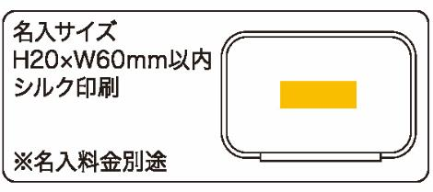
提 案 書

モバイルケース |  | 参考上代 | ¥800 | 販売価格
 |  | （税別） |  | （税別）
【JAN】 | 4562121886681
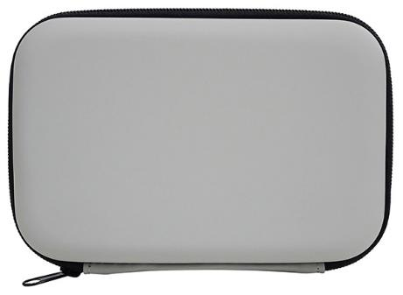 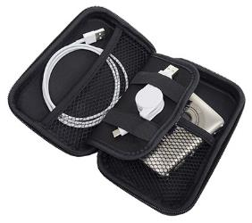 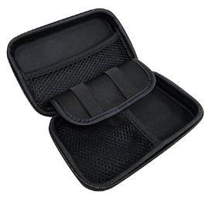 |  |  | 【商品番号】 7186 【本体サイズ】 165*110*38ｍｍ・84ｇ 【パッケージサイズ】 174*117*41ｍｍ・110ｇ 【個装形態】 化粧箱入 【材質】 ポリウレタン・ポリエステル 【入数】 100 【商品説明】 小物・イヤホン・モバイル類を持ち運ぶのに便利なケース 【生産国】 中国

